Ficha
 | NOME DO PRODUTO |  | U-2000 |  |  |  | REVISÃO |  | 0 | DATA |  | 2025-06-23
 | ELABORAÇÃO |  | Apolo |  | ALTERAÇÃO |  |  |  |  | VALIDAÇÃO |  | CAETANO

Produto Nome Apresentação: | SUPORTE FIXO PARA TV DE 14" A 84" PRETO |  |  |  |  |  | 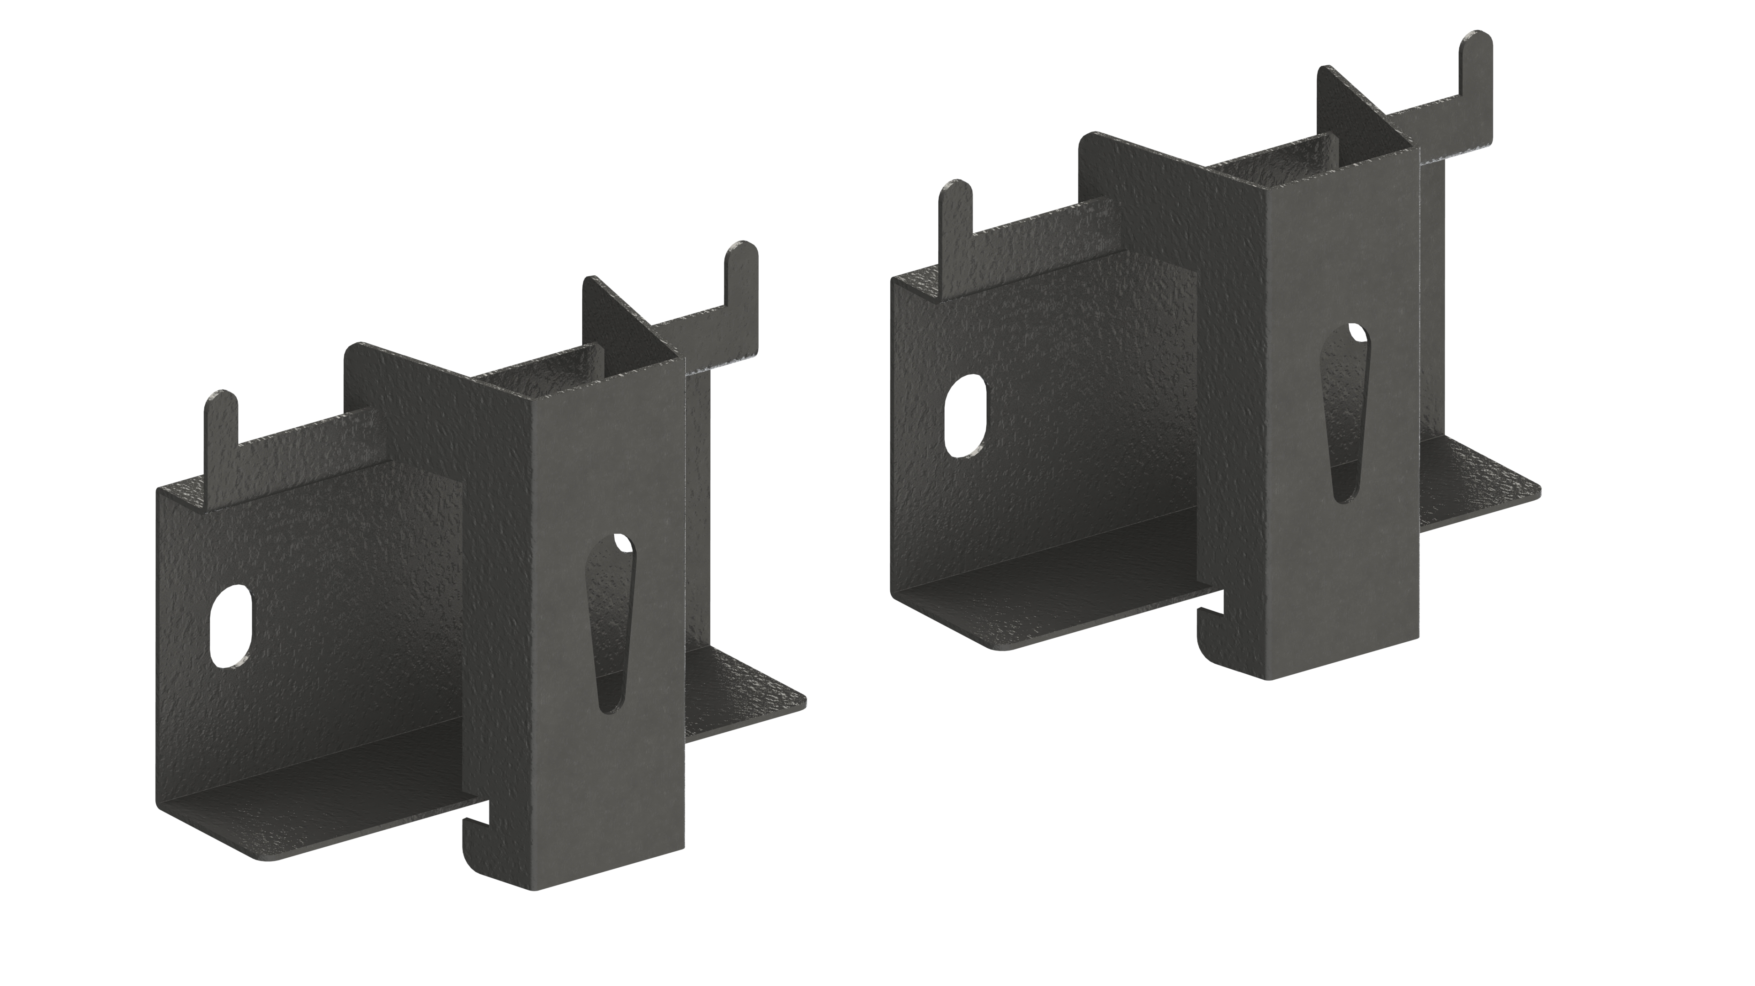
Produto Nome Cadastro: | U-2000
Cores em linha | PR
Status | PRODUTO STANDARD (em linha)
Data de desenvolvimento | Jun-25
Analista da Qualidade: | ANANIAS
LINHA | SUPORTES
Grupo: | FIXO
Família: | PRODUTOS ACABADOS
Dimensões (mm): | Altura: | 1340 | Frente: | 780 | Profundidade: | 300

Peso líquido do Produto (kg): | 0.261 | Peso Bruto do Produto |  | 0.286
Tempo para montagem (min.) | 10 | Qtd. Pessoas para a Montagem: |  | 1
Matéria Prima Predominante: | AÇO
Acabamento Predominante: | EPOXI
Acompanha Puxadores: | X | Acompanha Encarte |  | X
Carga Máxima Suportada (kg): | 100KG
Forma de Limpeza: | PANO LEVEMENTE UMIDECIDO

Composição do Produto
Matéria Prima: | Nº da Parte (Conf. Manual): | Cód. Comp. | Nome da Parte |  | Qtd | Dimensões (A x F x P) mm: |  |  | Acabamento:
 |  |  |  |  |  |  |  |  | Dir. | Esq. | Traz. | Sup |  | Inf.
 |  | PCA0340 | CHAPA ACO 90 X 100 X 0,9MM - CHAPA BASE |  | 2 |  |  |  | X | X | X | X | X | X
 |  | PCA0341 | CHAPA ACO 70 X 88 X 0,9MM - MINI HASTE |  | 2 |  |  |  | X | X | X | X | X | X
 |  |  |  |  |  |  |  |  | X | X | X | X | X | X
 |  |  |  |  |  |  |  |  | X | X | X | X | X | X
 |  |  |  |  |  |  |  |  | X | X | X | X | X | X
 |  |  |  |  |  |  |  |  | X | X | X | X | X | X

LEGENDA | FT | FITA DE BORDO | PT | PINTURA UV | X | SEM ACABAMENTO | BP/FF | MATERIAL PRONTO |  | AC | ACABAMENTO / PONTEIRA

Componentes/Ferragem que acompanham o Produto
Matéria Prima |  | Ref. (Conf. Manual) | Posto Trab. | Cód. Comp. | Nome do Componente/ Ferragem |  |  | Qtd | Dimensões ( A x F x P) mm |  |  | Acabamento
 |  |  |  | PRF0209 | PARAFUSO PHILLIPS PANELA M6 X 20 ZINCADO BRANCO |  |  | 2
 |  |  |  | PRF0094 | PARAFUSO PHILLIPS PANELA M8 X 25 ZINCADO BRANCO |  |  | 2
 |  |  |  | PRF0042 | PARAFUSO PHILLIPS FLANGEADO 5,0 X 50 BICROMATIZADO |  |  | 4
 |  |  |  | BUC0014 | BUCHA N8 - CINZA SEM ABA |  |  | 4
 |  |  |  | PNT0016 | PONTEIRA POLIPROPILENO 1/2 PRETA DEDAL EXTERNA |  |  | 1
 |  |  |  | PRF0193 | PARAFUSO FLANGEADO 4,5 X 16 BRICROMATIZADO |  |  | 4

Observações Gerais:

DESENHO TÉCNICO EM 3D

FOTOS DO PRODUTO MONTADO
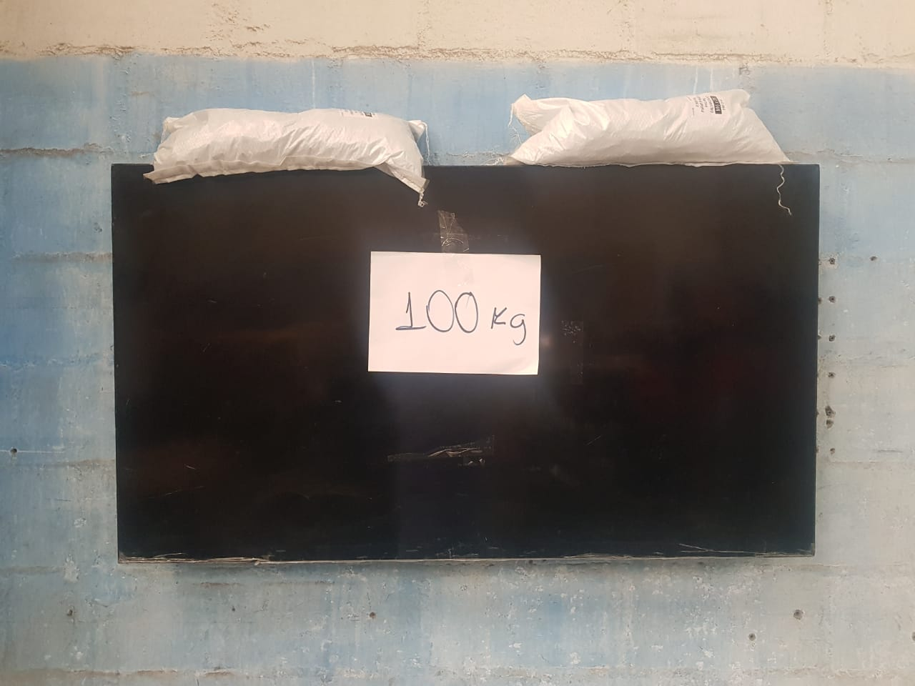 |  |  | 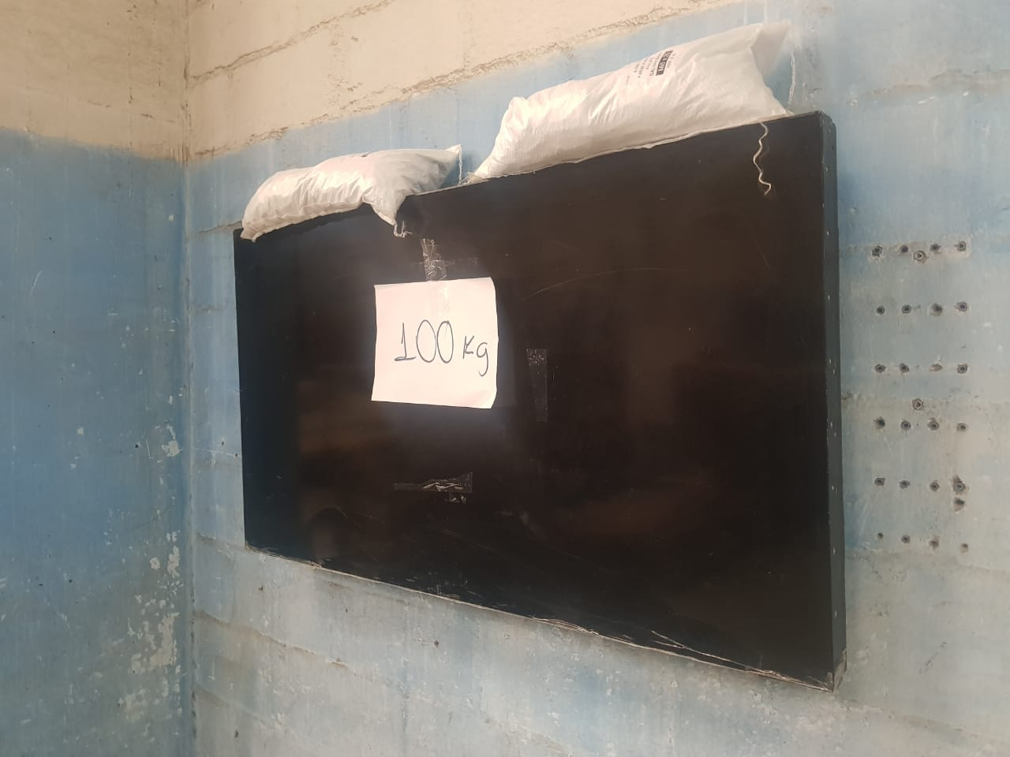

FOTOS DO PRODUTO EMBALADO
EMBALAGEM ABERTA |  |  | EMBALAGEM FECHADA |  |  |  | VISTA SUP. PADRÃO PALETIZAÇÃO |  |  |  | VISTA LAT. PADRÃO PALETIZAÇÃO

INFORMAÇÕES
EMBALAGEM UNITARIA | ALT |  | LARG | COMP | FORMA DE PALETIZAÇÃO:
 | 45 |  | 75 | 140 | PADRÃO LOGISTICO |  | BASE |  | 15
QUANTIDADE NA MASTER | 30 |  |  |  |  |  | ALTURA |  | 3
MEDIDAS MASTER (mm) | ALT |  | LARG | PROF |  |  | TOTAL POR PALET |  | 45
 | 220 |  | 280 | 235 | EAN:7896643455313 DUN:17896643455310
PESO MASTER
ETIQUETA

831 (07/21)

